Gráficos Q2016
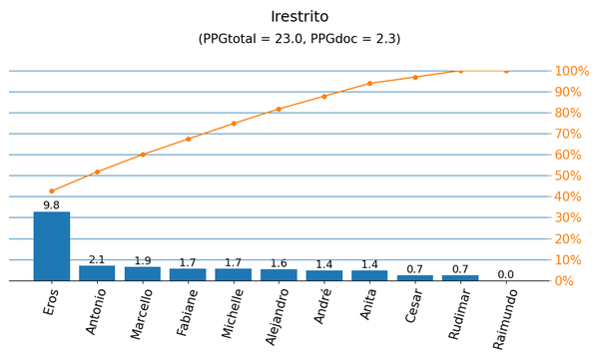
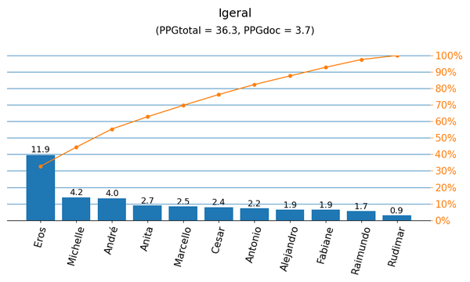

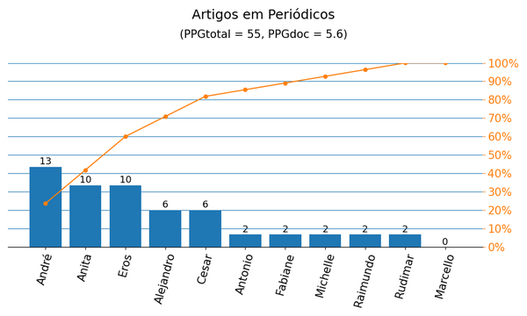
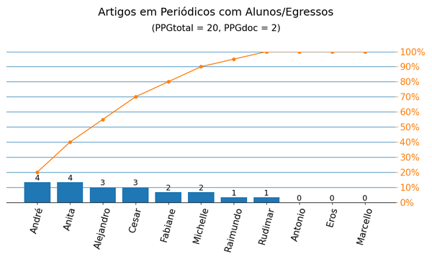

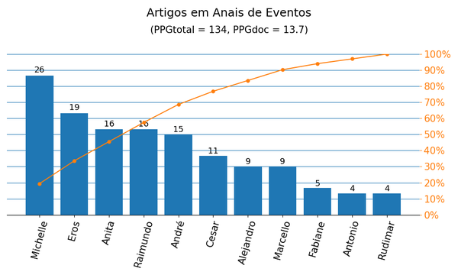
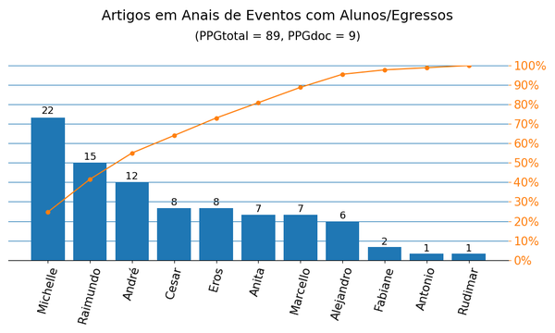

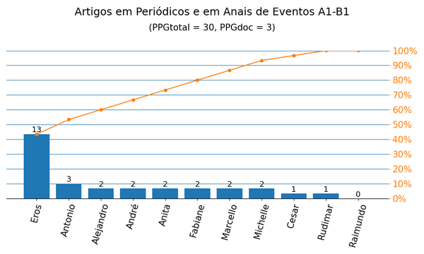
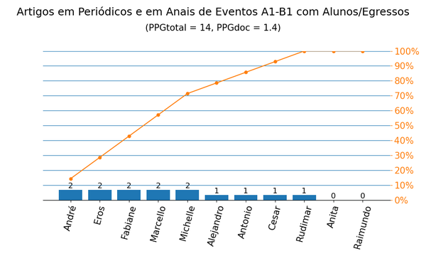

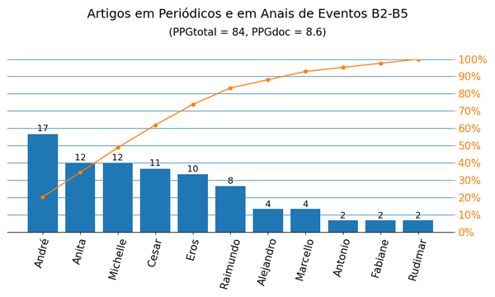
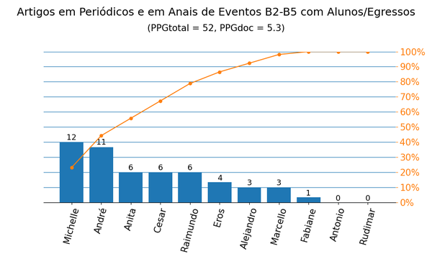

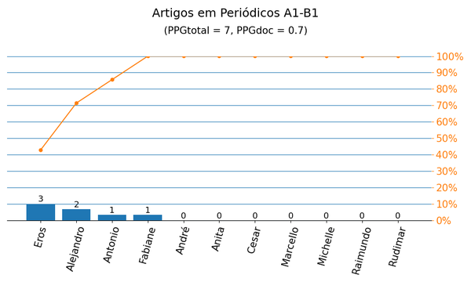
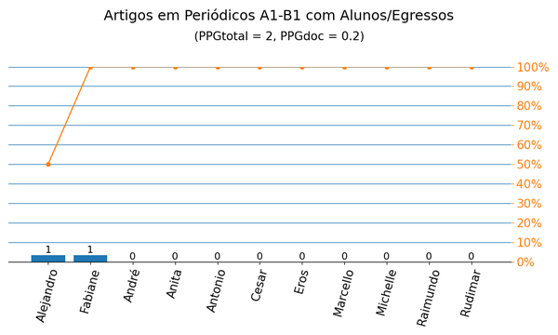

Gráficos Q2019
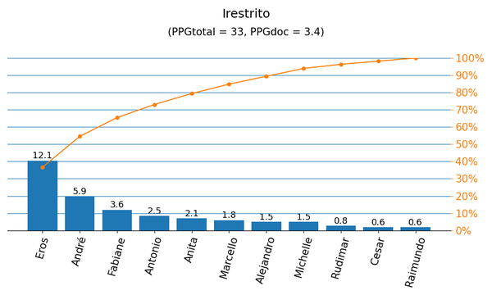
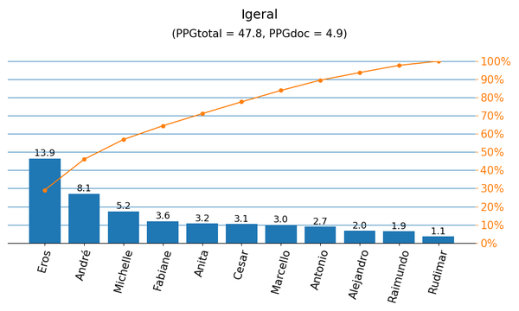

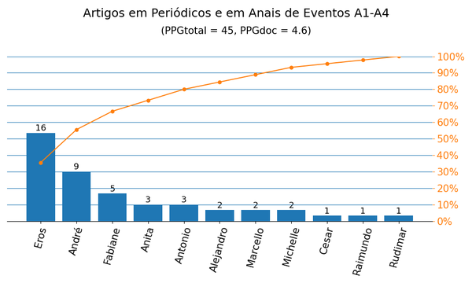
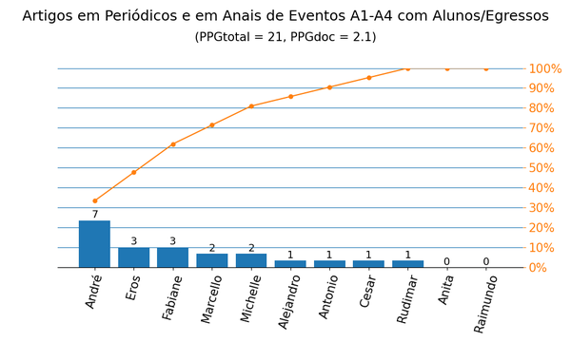

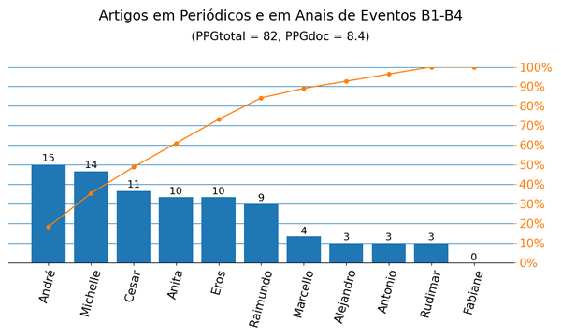
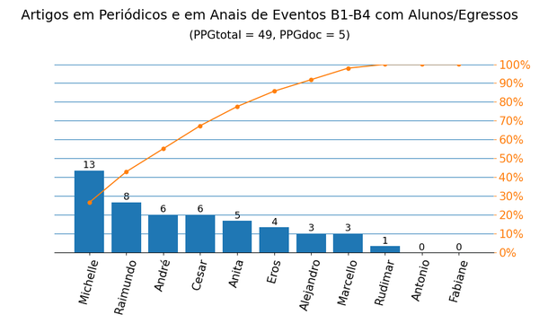

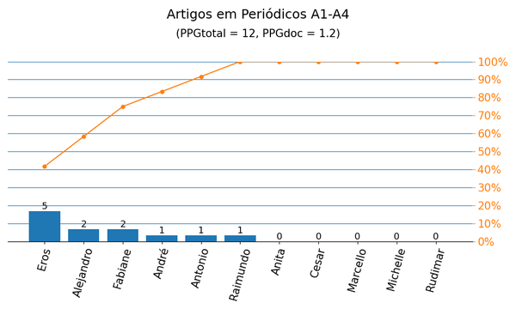
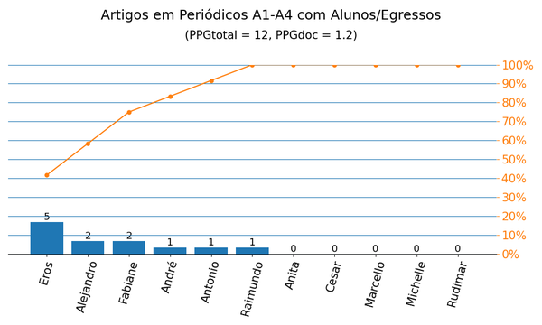

Anais|PPG
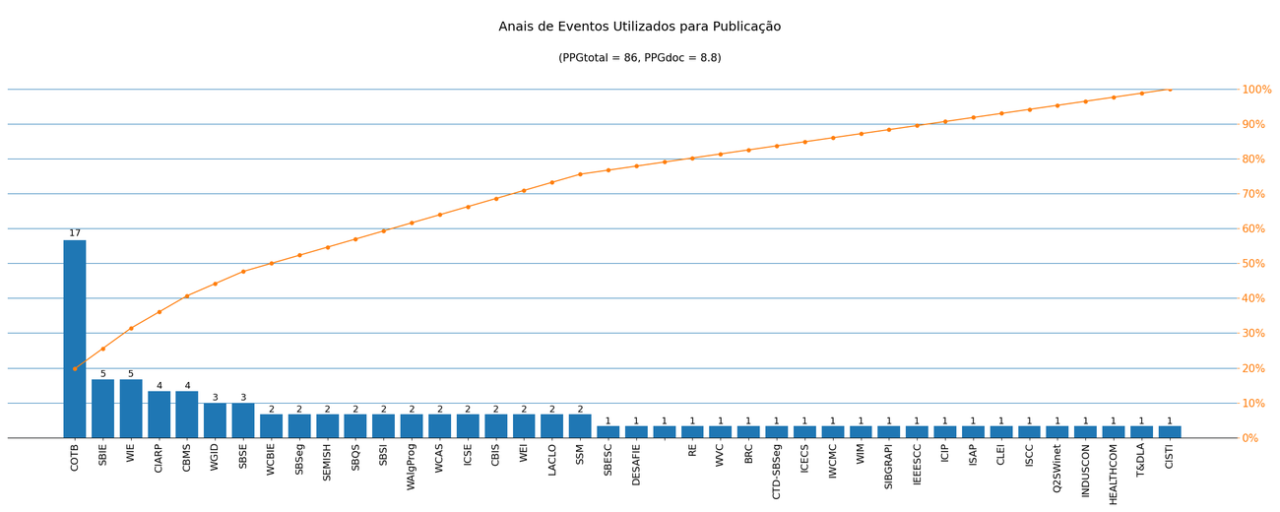
Nome de Publicação | Sigla | Qualis CC 2016 | Qualis 2019 | Quantidade | Porcentagem
IBEROAMERICAN CONGRESS ON PATTERN RECOGNITION | CIARP | B1 | A4 | 4 | 4.7%
IEEE PES TRANSMISSION & DISTRIBUTION CONFERENCE AND EXPOSITION LATIN AMERICA | T&DLA | B4 | B2 | 1 | 1.2%
*CONFERENCIA HISPANO-LUSA DE INGENIERÍA ELÉCTRICA |  | - | - | 1 | 1.2%
INTERNATIONAL SYMPOSIUM ON COMPUTER-BASED MEDICAL SYSTEMS | CBMS | B1 | A3 | 4 | 4.7%
SOUTH SYMPOSIUM ON MICROELECTRONICS | SSM | - | B4 | 2 | 2.3%
SIMPÓSIO BRASILEIRO DE INFORMÁTICA NA EDUCAÇÃO | SBIE | B1 | A3 | 5 | 5.8%
COMPUTER ON THE BEACH | COTB | B4 | B3 | 17 | 19.8%
INTERNATIONAL SYMPOSIUM ON COMPUTERS AND COMMUNICATIONS | ISCC | A2 | A3 | 1 | 1.2%
ACM SYMPOSIUM ON QOS AND SECURITY FOR WIRELESS AND MOBILE NETWORKS | Q2SWinet | B2 | B3 | 1 | 1.2%
INTERNATIONAL CONFERENCE ON INDUSTRY APPLICATIONS | INDUSCON | B4 | B3 | 1 | 1.2%
LATIN AMERICAN CONFERENCE ON LEARNING OBJECTS AND TECHNOLOGIES | LACLO | B3 | B2 | 2 | 2.3%
WORKSHOP SOBRE EDUCAÇÃO EM COMPUTAÇÃO | WEI | B3 | A4 | 2 | 2.3%
WORKSHOP DE INFORMÁTICA NA ESCOLA | WIE | B3 | A4 | 5 | 5.8%
CONGRESSO BRASILEIRO DE INFORMÁTICA EM SAÚDE | CBIS | - | B4 | 2 | 2.3%
BRAZILIAN SYMPOSIUM ON COMPUTING SYSTEM ENGINEERING | SBESC | B2 | B1 | 1 | 1.2%
WORKSHOPS DO CONGRESSO BRASILEIRO DE INFORMÁTICA NA EDUCAÇÃO | WCBIE | - | B2 | 2 | 2.3%
IEEE INTERNATIONAL CONFERENCE ON IMAGE PROCESSING | ICIP | A1 | A1 | 1 | 1.2%
SIMPÓSIO BRASILEIRO DE SISTEMAS ELÉTRICOS | SBSE | - | B4 | 3 | 3.5%
WORKSHOP DE GESTÃO DE IDENTIDADES DIGITAIS | WGID | - | B4 | 3 | 3.5%
WORKSHOP ON CIRCUITS AND SYSTEMS DESIGN | WCAS | B5 | B1 | 2 | 2.3%
INTERNATIONAL CONFERENCE ON SOFTWARE ENGINEERING | ICSE | A1 | A1 | 2 | 2.3%
IEEE INTERNATIONAL CONFERENCE ON E-HEALTH NETWORKING, APPLICATION & SERVICES | HEALTHCOM | B2 | A3 | 1 | 1.2%
WORKSHOP DE ENSINO EM PENSAMENTO COMPUTACIONAL, ALGORITMOS E PROGRAMAÇÃO | WAlgProg | - | B4 | 2 | 2.3%
SIMPÓSIO BRASILEIRO DE SISTEMAS DE INFORMAÇÃO | SBSI | B2 | B1 | 2 | 2.3%
SIMPÓSIO BRASILEIRO DE QUALIDADE DE SOFTWARE | SBQS | B3 | B1 | 2 | 2.3%
CONFERENCIA LATINOAMERICANA DE INFORMÁTICA | CLEI | B3 | B2 | 1 | 1.2%
INTERNATIONAL CONFERENCE ON INTELLIGENT SYSTEM APPLICATIONS TO POWER SYSTEMS | ISAP | B4 | B3 | 1 | 1.2%
CONFERENCE ON GRAPHICS, PATTERNS AND IMAGES | SIBGRAPI | B1 | A3 | 1 | 1.2%
SEMINÁRIO INTEGRADO DE SOFTWARE E HARDWARE | SEMISH | B4 | B1 | 2 | 2.3%
IEEE INTERNATIONAL CONFERENCE ON SERVICES COMPUTING | IEEESCC | A2 | A4 | 1 | 1.2%
WORKSHOP DE DESAFIOS DA COMPUTAÇÃO APLICADA À EDUCAÇÃO | DESAFIE | B5 | B4 | 1 | 1.2%
WORKSHOP DE INFORMÁTICA MÉDICA | WIM | B4 | B4 | 1 | 1.2%
INTERNATIONAL WIRELESS COMMUNICATIONS AND MOBILE COMPUTING CONFERENCE | IWCMC | A2 | A2 | 1 | 1.2%
IEEE INTERNATIONAL CONFERENCE ON ELECTRONICS, CIRCUITS AND SYSTEMS | ICECS | B1 | B1 | 1 | 1.2%
*CONCURSO DE TESES E DISSERTAÇÕES DO SBSEG | CTD-SBSeg | - | - | 1 | 1.2%
ISSNIP BIOSIGNALS AND BIOROBOTICS CONFERENCE | BRC | B4 | B2 | 1 | 1.2%
WORKSHOP DE VISÃO COMPUTACIONAL | WVC | B5 | B4 | 1 | 1.2%
IEEE INTERNATIONAL REQUIREMENTS ENGINEERING CONFERENCE | RE | A2 | A3 | 1 | 1.2%
SIMPÓSIO BRASILEIRO EM SEGURANÇA DA INFORMAÇÃO E DE SISTEMAS COMPUTACIONAIS | SBSeg | B3 | B1 | 2 | 2.3%
IBERIAN CONFERENCE ON INFORMATION SYSTEMS AND TECHNOLOGIES | CISTI | - | A4 | 1 | 1.2%

Métrica CC 2016 | Qtd. | Qtd. %
Quantidade de eventos diferentes | 40 | 100.0%
Quantidade de eventos A1-B1 | 11 | 27.5%
Quantidade de eventos B2-B5 | 20 | 50.0%
Quantidade de eventos Não Qualis | 9 | 22.5%

Métrica 2019 | Qtd. | Qtd. %
Quantidade de eventos diferentes | 40 | 100.0%
Quantidade de eventos A1-A4 | 14 | 35.0%
Quantidade de eventos B1-B4 | 24 | 60.0%
Quantidade de eventos Não Qualis | 2 | 5.0%

Periódicos|PPG
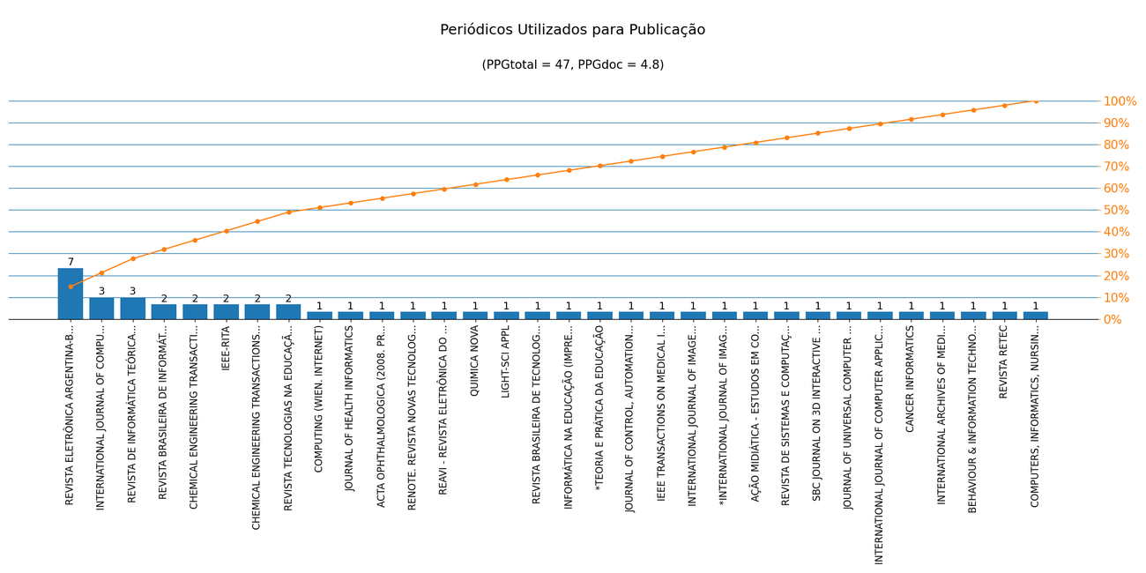
Nome de Publicação | ISSN | Qualis CC 2016 | Qualis 2019 | Scopus 2019 | Quantidade | Porcentagem
JOURNAL OF CONTROL, AUTOMATION AND ELECTRICAL SYSTEMS | 2195-3899 | B2 | A4 | Q3 | 1 | 2.1%
AÇÃO MIDIÁTICA - ESTUDOS EM COMUNICAÇÃO, SOCIEDADE E CULTURA | 2238-0701 | - | B2 | - | 1 | 2.1%
REVISTA RETEC | 2236-739X | C | C | - | 1 | 2.1%
REVISTA ELETRÔNICA ARGENTINA-BRASIL DE TECNOLOGIAS DA INFORMAÇÃO E DA COMUNICAÇÃO | 2446-7634 | C | C | - | 7 | 14.9%
BEHAVIOUR & INFORMATION TECHNOLOGY | 0144-929X | A2 | A2 | Q1 | 1 | 2.1%
CHEMICAL ENGINEERING TRANSACTIONS | 1974-9791 | B5 | B3 | - | 2 | 4.3%
INTERNATIONAL ARCHIVES OF MEDICINE | 1755-7682 | C | B1 | - | 1 | 2.1%
REVISTA BRASILEIRA DE INFORMÁTICA NA EDUCAÇÃO | 1414-5685 | B3 | B3 | - | 2 | 4.3%
CANCER INFORMATICS | 1176-9351 | B1 | B2 | Q3 | 1 | 2.1%
IEEE-RITA | 1932-8540 | B5 | - | Q2 | 2 | 4.3%
CHEMICAL ENGINEERING TRANSACTIONS | 2283-9216 | B5 | - | Q3 | 2 | 4.3%
INTERNATIONAL JOURNAL OF COMPUTER APPLICATIONS | 0975-8887 | C | A4 | - | 1 | 2.1%
REVISTA DE INFORMÁTICA TEÓRICA E APLICADA: RITA | 2175-2745 | B3 | C | Q4 | 3 | 6.4%
JOURNAL OF UNIVERSAL COMPUTER SCIENCE (ONLINE) | 0948-6968 | B1 | A3 | Q2 | 1 | 2.1%
SBC JOURNAL ON 3D INTERACTIVE SYSTEMS | 2236-3297 | B3 | B4 | - | 1 | 2.1%
REVISTA DE SISTEMAS E COMPUTAÇÃO - RSC | 2237-2903 | B5 | C | - | 1 | 2.1%
IEEE TRANSACTIONS ON MEDICAL IMAGING (PRINT) | 0278-0062 | A1 | A1 | Q1 | 1 | 2.1%
*INTERNATIONAL JOURNAL OF IMAGE AND GRAPHICS | 1793-6756 | - | - | Q4 | 1 | 2.1%
INTERNATIONAL JOURNAL OF COMPUTER ARCHITECTURE EDUCATION | 2316-9915 | B5 | B4 | - | 3 | 6.4%
INTERNATIONAL JOURNAL OF IMAGE AND GRAPHICS | 0219-4678 | B5 | B3 | Q4 | 1 | 2.1%
ACTA OPHTHALMOLOGICA (2008. PRINT) | 1755-375X | B3 | A2 | Q1 | 1 | 2.1%
*TEORIA E PRÁTICA DA EDUCAÇÃO | 1415-837X | - | - | - | 1 | 2.1%
INFORMÁTICA NA EDUCAÇÃO (IMPRESSO) | 1516-084X | B5 | B2 | - | 1 | 2.1%
REVISTA BRASILEIRA DE TECNOLOGIAS SOCIAIS | 2358-2200 | - | B3 | - | 1 | 2.1%
LIGHT-SCI APPL | 2047-7538 | B1 | A1 | Q1 | 1 | 2.1%
QUIMICA NOVA | 0100-4042 | B3 | A4 | Q3 | 1 | 2.1%
RENOTE. REVISTA NOVAS TECNOLOGIAS NA EDUCAÇÃO | 1679-1916 | B5 | A4 | - | 1 | 2.1%
JOURNAL OF HEALTH INFORMATICS | 2175-4411 | B5 | B3 | - | 1 | 2.1%
COMPUTING (WIEN. INTERNET) | 1436-5057 | B1 | - | Q1 | 1 | 2.1%
REVISTA TECNOLOGIAS NA EDUCAÇÃO | 1984-4751 | C | B2 | - | 2 | 4.3%
REAVI - REVISTA ELETRÔNICA DO ALTO VALE DO ITAJAÍ | 2316-4190 | C | B3 | - | 1 | 2.1%
COMPUTERS, INFORMATICS, NURSING (PRINT) | 1538-2931 | B3 | A4 | Q2 | 1 | 2.1%

Métrica CC 2016 | Qtd. | Qtd. %
Quantidade de periódicos diferentes | 32 | 100.0%
Quantidade de periódicos A1-B1 | 6 | 18.8%
Quantidade de periódicos B2-B5 | 16 | 50.0%
Quantidade de periódicos Não Qualis | 4 | 12.5%

Métrica 2019 | Qtd. | Qtd. %
Quantidade de periódicos diferentes | 32 | 100.0%
Quantidade de periódicos A1-A4 | 10 | 31.2%
Quantidade de periódicos B1-B4 | 13 | 40.6%
Quantidade de periódicos Não Qualis | 9 | 28.1%

